Ohjeet Tie
Koneen tuntihintalaskuri |  |  | TIE |  |  |  | 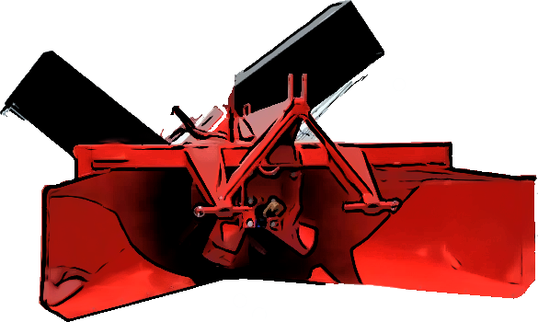 | Kuvat: Alkuperäinen kuvasta muokattu: Esko 1232 lumilinko: lantmannenagrokauppa.fi
Aloitusohje | Versio | 2024.12 | Mika Mujunen |  |  |  |  | FMG lana: Kuvakaappaus Valtran lanausvideolta: https://www.youtube.com/watch?v=LKtB0EwZzgo

Koneen tuntihintalaskuri (TIE) mahdollistaa mm. seuraavat asiat:

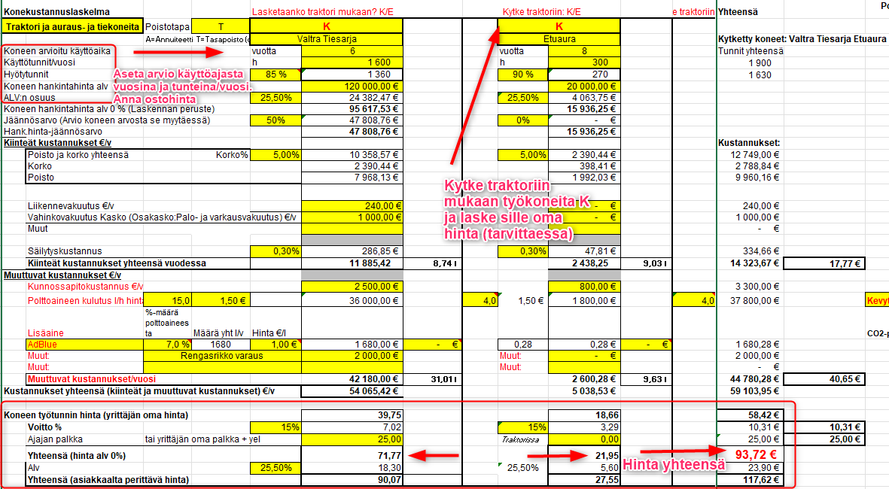
1. yksittäisen koneen tuntihinnan laskeminen itselle ja urakointihinnan laskemisen
2. voit ketjuttaa vetokoneeseen max. 3 konetta yksitellen tai yhdistelminä.
3. ketjuta koneketjut ja löydä kustannussyöpöt
4. voit huomioida koneketjun käyttöasteen tuntihinnan määrittelyssä
5. Saat selville kilometrihinnan tai kaivurilla metrihinnan |  |  |  |  |  |  |  | Esimerkki tieurakoista j aniiden hinnoittelusta
6. saat arvioitua koneiden CO2-päästöjä (CO2=hiilidioksidi).
 |  |  |  |  |  |  |  | Kihniö 2019 https://www.kihnio.fi/agenda/829
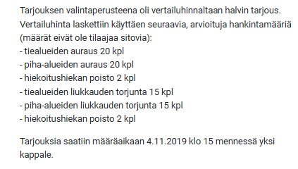
Koneen tuntihinnan selvittämiseksi tarvitaan tietää:

1. koneen hankintahinta
2. koneen jäännösarvo eli arvio arvosta, joka koneesta saataisiin koneen myyntihetkellä tulevaisuudessa.
3. Lisäksi on arvioitava koneen arvioitu käyttövuosien määrä sekä
4. on arvioitava koneen käyttötuntimäärä vuodessa.
Näillä tekijöillä voidaan laskea koneelle tuntihinta.

Tämän sivun alalaidassa näet välilehtiä. Voit laskea tuntihintoja kullakin välilehdellä.
Traktorin tuntihinta tieketju 1 - 4 = Voit laskea traktorin + halutessasi laskea ja kytkeä työkoneita kiinni traktoriveturiin
Koneketjujen ketjutus = Voit ketjuttaa edellä olevat ketjut yhteen halumallasi suhteilla ja laskea urakkahinnan.

Kaivuri

Auto, Soveltuu henkilö- tai kuorma-autolle. Liitä mukaan peräkärry tai kuormain.
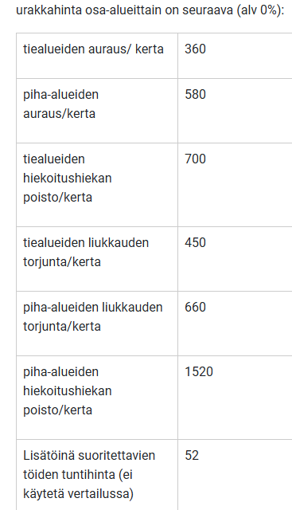

Pienkoneita

Käyttöohjeita
Syötä arvot keltaisiin soluihin. Vältä luvuissa pistettä, Excel luulee piste-erotinta päivämääräksi.
Kytke traktoriin/Kytke veturiin K/E: K tarkoittaa että laskenta aktivoituu. K kytkee koneen kiinni veturiin. E poistaa kytkennän.
Kunkin tuntihinnan jälkeen voit laskea tie- työmaakohteille km-hinnan.
Ohjelma arvioi polttoaineen kulutuksen perusteella CO2-päästöjä.

Traktorin tuntihinta ketju 1, ketju 2, ketju ja ketju 4 linkittyvät Koneketjujen tieketju tauluun, jossa saat tehtyä urakkalaskentaa
tai voit vertailla ketjuen paremmuutta keskenään Kytkemällä ketjun pois päältä tai päälle K/E toiminnolla.

Tiekilometrin hintamäärittely tapahtuu kunkin koneketjun alaosassa. Täytä keltaiset solut. X=otat rivin laskentaan mukaan.

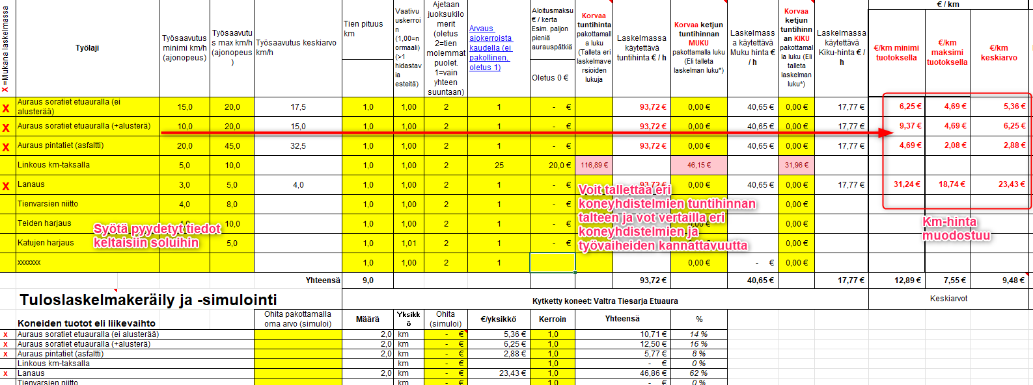

Päästölaskurin ohjaustiedot ja energiasisältö (Älä muuta!)
Polttoaine |  | Yksikkö | Päästöarvo |  | Päästö yhteensä | Yksikkö
Kevyt polttoöljy | 1.00 | l | 2660.00 | g CO2/ | 2.6600 | kg
Diesel | 1.00 | l | 2339.00 | g CO2/l | 2.3390 | kg
Bensiini | 1.00 | l | 2184.00 | g CO2/l | 2.1840 | kg
Biokaasu | 1.00 | kg | 750.60 | g CO2/kg | 0.7506 | kg
Sähköajoneuvo | 1.00 | kWh | 0.00 | g CO2/kg | 0.0000 | kg
x | 1.00 |  | 0.00 |  | 0.0000 | kg

Lähteet päästölaskennalle
 | https://www.openco2.net/fi/
 | https://www.stat.fi/tup/khkinv/khkaasut_polttoaineluokitus.html
 | http://www.ilmastolaskuri.fi/fi/calculation-basis?country=2&year=10746
 | http://luonto.v-smol.fi/kulutusvalinnat/bensiini.html

